AST
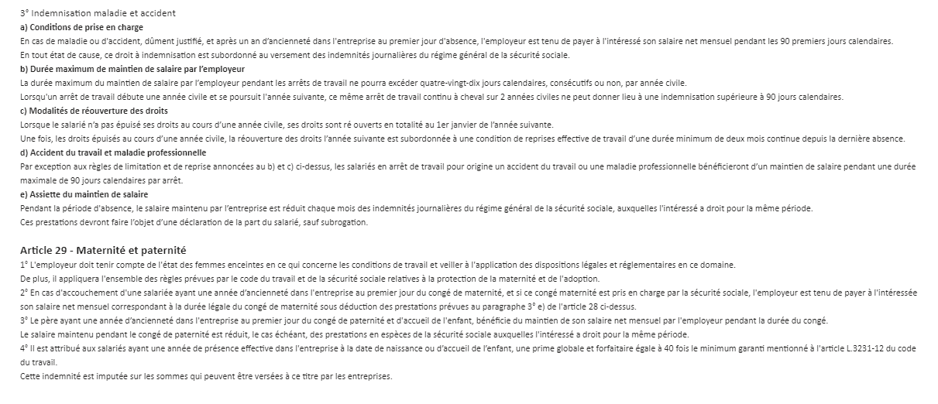

Ancienneté | Taux maintien | 1er periode | Taux | 2emme periode
0 a 1 ANS | 0 |  | - | -
1 ANS et plus | 100 | 90 | 0

ADD TO IT2001
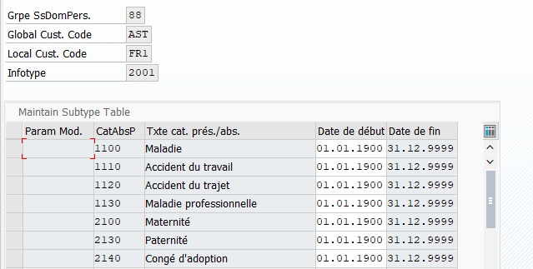
GrSdP | Cat AbsP
88 | 1120
88 | 1110
88 | 1100
88 | 1130
88 | 2100
88 | 2130
88 | 2140
88 | 2150
88 | 1200

Grouping for mantien de salair
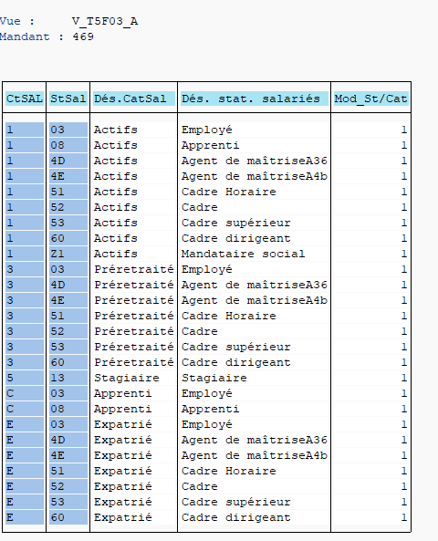
Employee group groupoing for Matien de Salaire (v_T5F03_A)
EG Code | ESG Code | Catégorie salarié | Statu de salarié | Mod_St/Cat
1 | 03 | Actif | Employé | 1
 | 4D |  | Agent de maîtrise Art36 | 1
 | 4E |  | Agent de maîtrise 4bis | 1
 | 51 |  | Cadre horaire | 1
 | 52 |  | Cadre | 1
 | 53 |  | Cadre supérieur | 1
 | 60 |  | Cadre dirigeant | 1
 | Z1 |  | Manadataire social | 1
5 | 13 | Stagiaire | Stagiaire | 1
C | 08 | Apprenti | Apprenti | 1
E | 52 | Expatrié | Management | 1
 | 53 |  | Middle Management | 1
 | 60 |  | Senior Management | 1

Employee area/subarea grouping for Mantien de Salaire (v_5F1P_D)

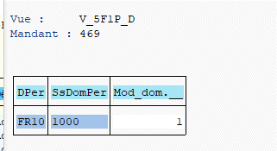
DPer | SsDomPer | SDom | Mod_dom.
FR01 | FR01 | Astellas | 1

Grouping for Mantien de Salaire (V_T5F2E)

Mod_dom. | Mod_St/Cat | Mod. Main DOM | meaning
1 | 1 | 11 | Toute la population

Entitlement types T54AP
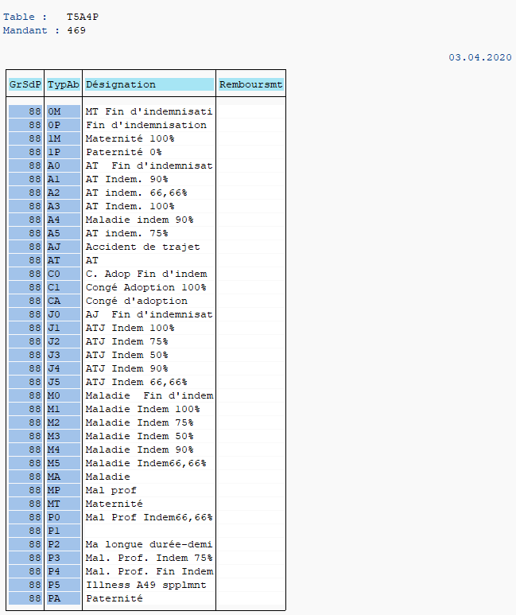
GrSdP | TypAb | Désignation
88 | AJ | Accident du trajet
88 | J0 | AJ Fin d'indemnisat
88 | J1 | AJ Indem 100%
88 | J2 | AJ Indem 90%
88 | J3 | AJ Indem 75%
88 | J4 | AJ Indem 66,66%
88 | J5 | AJ Indem 50%
88 | AT | Accident du travail
88 | A0 | AT Fin d'indemnisat
88 | A1 | AT Indem 100%
88 | A2 | AT Indem 90%
88 | A3 | AT Indem 75%
88 | A4 | AT Indem 66,66%
88 | A5 | AT Indem 50%
88 | MA | Maladie
88 | M0 | Maladie Fin d'indemnisat
88 | M1 | Maladie Indem 100%
88 | M2 | Maladie Indem 90%
88 | M3 | Maladie Indem 75%
88 | M4 | Maladie Indem 66,66%
88 | M5 | Maladie Indem 50%
88 | MP | Maladie Proffesionnelle
88 | P0 | Mal. Prof. Fin Indem
88 | P1 | Mal. Prof. Indem 100%
88 | P2 | Mal. Prof. Indem 90%
88 | P3 | Mal. Prof. Indem 75%
88 | P4 | Mal. Prof. Indem 66,66%
88 | P5 | Mal. Prof. Indem 50%
88 | MT | Maternité
88 | 0M | MT Fin d'indemnisati
88 | 1M | Maternité 100%
88 | PA | Paternitét
88 | 0P | PT Fin d'indemnisati
88 | 1P | Paternité 100%
88 | CA | Congé d’Adoption
88 | C0 | C. Adop Fin d'indem
88 | C1 | Congé Adoption 100%
88 | MC | Congé pathologique
88 | 0C | Conge Patho Fin d'indem
88 | 1C | Congé patholo100 %
88 | TT | Mi-temps thérapeutiq

Droits par absence v_T5F2A
V_T5F2A
Droirts par type d'absence
Mod Mant | Typ Abs | Anc | Seq | Droit | Cont |  | Dconfundus | Non maintien
11 | MA | 0 | 1 | 9999 | M1 | 0% |  | x
11 | MA | 12 | 1 | 90 | M1 | 100%
11 | MA | 12 | 2 | 9999 | M0 | 0%
11 | MP | 0 | 1 | 9999 | P1 | 0% |  | x
11 | MP | 12 | 1 | 90 | P1 | 100%
11 | MP | 12 | 2 | 9999 | P0 | 0%
11 | AJ | 0 | 1 | 90 | J1 | 100%
11 | AJ | 12 | 1 | 90 | J1 | 100%
11 | AJ | 12 | 2 | 9999 | J0 | 0%
11 | AT | 0 | 1 | 90 | A1 | 100%
11 | AT | 12 | 1 | 90 | A1 | 100%
11 | AT | 12 | 2 | 9999 | A0 | 0%
11 | MT | 0 | 1 | 9999 | 0M | 0% |  | x
11 | MT | 12 | 1 | 9999 | 1M | 100%
11 | PA | 0 | 1 | 9999 | 1P | 0% |  | x
11 | PA | 12 | 1 | 9999 | 1P | 100%
11 | CA | 0 | 1 | 9999 | C1 | 0% |  | x
11 | CA | 12 | 1 | 9999 | C1 | 100%
11 | MC | 0 | 1 | 9999 | 1C | 0% |  | x
11 | MC | 12 | 1 | 9999 | 1C | 100%

Mod Mant | Typ Abs | Anc | Seq | Droit | Cont |  | Dconfundus | Non maintien
11 | MA | 0 | 1 | 90 | M1 | 100%
11 | MA | 0 | 2 | 9999 | M0 | 0%
11 | MP | 0 | 1 | 90 | P1 | 100%
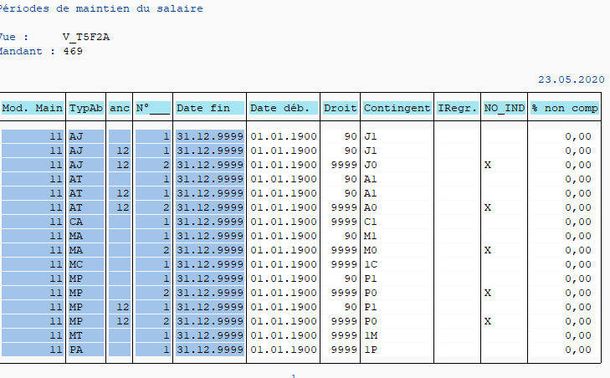
11 | MP | 0 | 2 | 9999 | P0 | 0%
11 | AJ | 0 | 1 | 90 | J1 | 100%
11 | AJ | 12 | 1 | 90 | J1 | 100%
11 | AJ | 12 | 2 | 9999 | J0 | 0%
11 | AT | 0 | 1 | 90 | A1 | 100%
11 | AT | 12 | 1 | 90 | A1 | 100%
11 | AT | 12 | 2 | 9999 | A0 | 0%
11 | MT | 0 | 1 | 9999 | 1M | 100%
11 | PA | 0 | 1 | 9999 | 1P | 100%
11 | CA | 0 | 1 | 9999 | C1 | 100%
11 | MC | 0 | 1 | 9999 | 1C | 100%
11 | TT | 0 | 1 | 9999 | TT | 50%

ABSENCES TYPES V554S_C
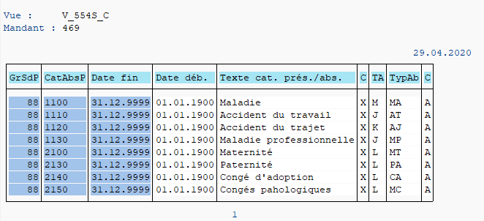

PÉRIODE DE DÉCOMPTE
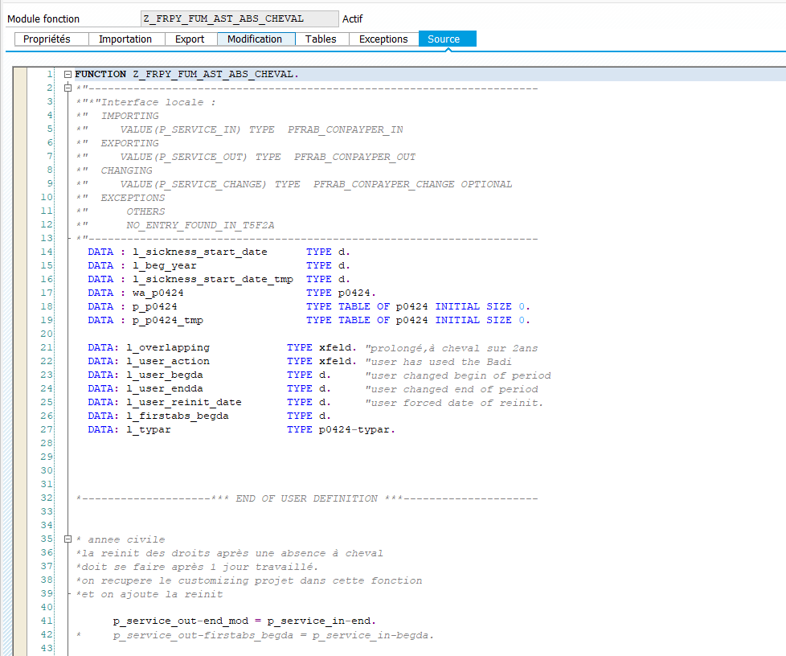
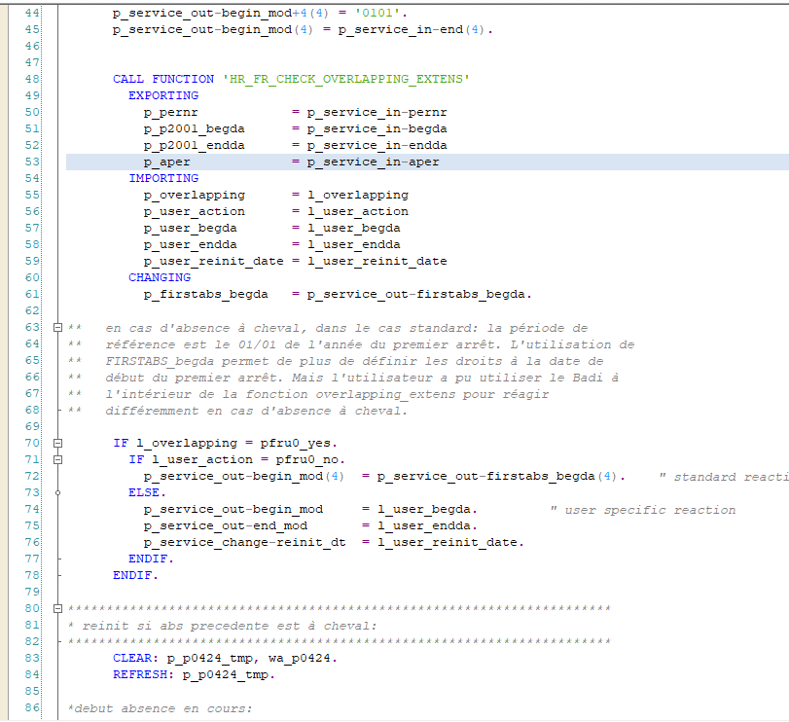
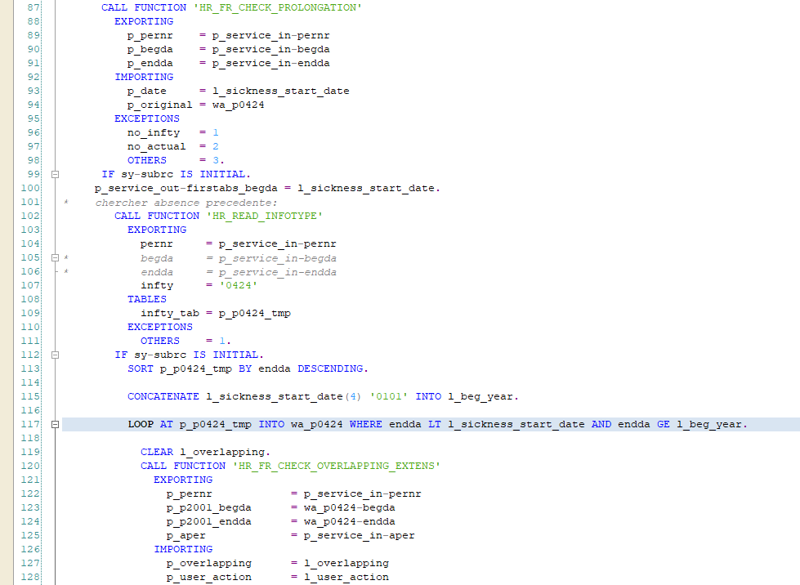
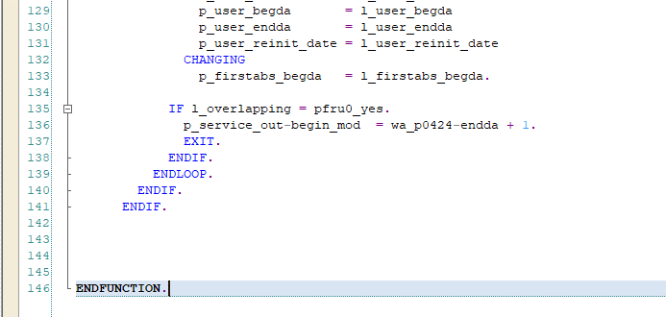
V_T5F2B_A |  |  |  |  |  |  | All the modeles de Mantien have a periode de decompte année civil; but as all the societés also have to take into account the absences a cheval, this is the reason we will set the Field Periode decompte = U to all the modele de Mantien, and we will implement an user exit that manages the absences a cheval

Mod Mant | Typ Abs | Fin | Debut | Pér | Début | C/N
11 | AJ | 31.12.9999 | 01.01.1900 | U | F
11 | AT | 31.12.9999 | 01.01.1900 | U | F
11 | CA | 31.12.9999 | 01.01.1900 | U | F
11 | MA | 31.12.9999 | 01.01.1900 | U | F
11 | MP | 31.12.9999 | 01.01.1900 | U | F
11 | MT | 31.12.9999 | 01.01.1900 | U | F
11 | PA | 31.12.9999 | 01.01.1900 | U | F
11 | MC | 31.12.9999 | 01.01.1900 | U | F
11 | TT | 31.12.9999 | 01.01.1900 | U | F

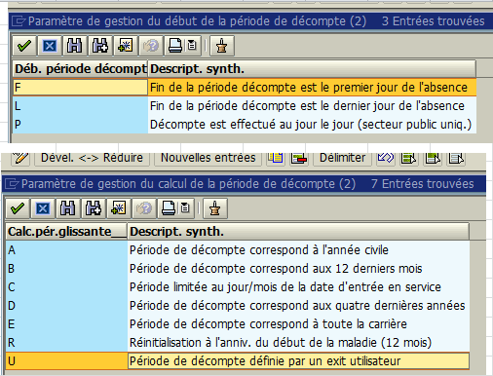

ED5K9AEVSG |  | WB

SUBROGATION
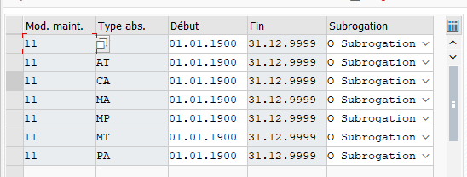
V_T5F2B_B

ANCIENNETÉ
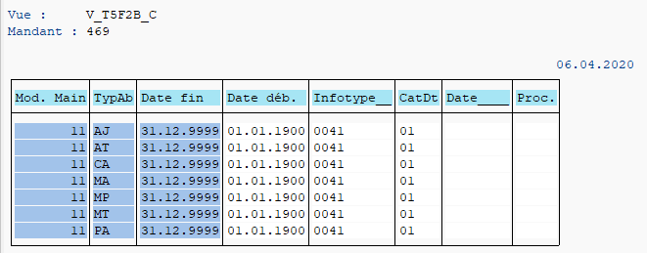
V_T5F2B_C |  | Check IT41 date 01
Mod Mant | Typ Abs | Fin | Debut | Infotype | CatDte | Date(16)
11 | AJ | 31.12.9999 | 01.01.1900 | 0041 | 01
11 | AT | 31.12.9999 | 01.01.1900 | 0041 | 01
11 | MA | 31.12.9999 | 01.01.1900 | 0041 | 01
11 | MP | 31.12.9999 | 01.01.1900 | 0041 | 01
11 | MT | 31.12.9999 | 01.01.1900 | 0041 | 01
11 | PA | 31.12.9999 | 01.01.1900 | 0041 | 01
11 | CA | 31.12.9999 | 01.01.1900 | 0041 | 01
11 | MC | 31.12.9999 | 01.01.1900 | 0041 | 01
11 | TT | 31.12.9999 | 01.01.1900 | 0041 | 01

CARENCE
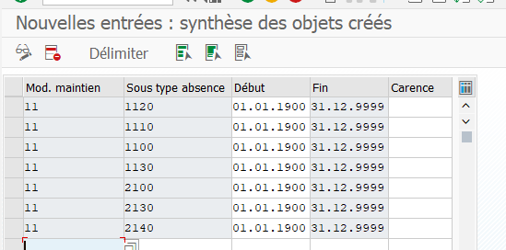
PAS DE CARENCE
V_T5F2D
Mod. Main | CatAbsP | Date déb. | Date fin | DC
11 | 1120 | 01.01.1900 | 31.12.9999 | 0
11 | 1110 | 01.01.1900 | 31.12.9999 | 0
11 | 1100 | 01.01.1900 | 31.12.9999 | 0
11 | 1130 | 01.01.1900 | 31.12.9999 | 0
11 | 2100 | 01.01.1900 | 31.12.9999 | 0
11 | 2130 | 01.01.1900 | 31.12.9999 | 0
11 | 2140 | 01.01.1900 | 31.12.9999 | 0
11 | 2150 | 01.01.1900 | 31.12.9999 | 0
11 | 1200 | 01.01.1900 | 31.12.9999 | 0

AFFECTATION MODELE MAINTIEN
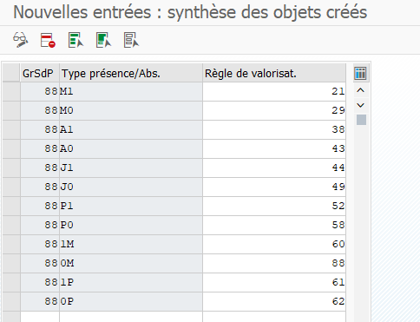
T554Q
GrSdP | To be linked to Contingent d'absences |  | RègleValor | Désignation
88 | M1 | Maladie Indem 100% | 21 | Indemnisation 100%
88 | M0 | Maladie Fin d'indemnisat | 29 | Fin d'indemnisation
88 | A1 | AT Indem 100% | 38 | Indemnisation 100%AT
88 | A0 | AT Fin d'indemnisat | 43 | Fin d'indemnisation AT
88 | J1 | AJ Indem 100% | 44 | Indemnisation 100%AJ
88 | J0 | AJ Fin d'indemnisat | 49 | Fin d'indemnisation AJ
88 | P1 | Mal. Prof. Indem 100% | 52 | Indemnisation 100%MP
88 | P0 | Mal. Prof. Fin Indem | 58 | Fin d'indemnisation
88 | 1M | Maternité 100% | 60 | Congé maternité
88 | 0M | MT Fin d'indemnisati | 88 | Fin d'indemn Mater
88 | 1P | Paternité 100% | 61 | Congé paternité
88 | 0P | PT Fin d'indemnisati | 62 | Fin d'indemn Pater
88 | 1C | Congé patholo100 % | 89 | Congé Patholog 100%
88 | 0C | Conge Patho Fin d'indem | 90 | Fin d'indemn Patholog
88 | TT | Mi-temps thérapeutique 50% | 36 | Mi-temps thérapeutique

AFFECTATION IT0080
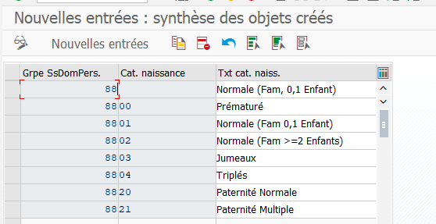
V_T554M
V_T554M

88 | 2150
88 | 2150

V_T554G

VALORISATION ABSENCE PY
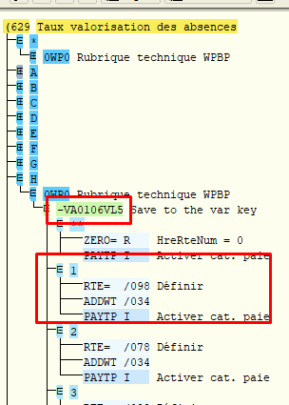

 | Les rubriques doivent avoir /034
V_512W_B
Rb | libelle | 512w_B Base val | 512w_B % | Rb | libelle | 512w_B Base val | 512w_B %
3000 | Retenue Maladie | /034 | 100% | 3200 | Paiement Maladie 100% | /034 | 100%
3030 | Retenue ATT | /034 | 100% | 3230 | Paiement ATT 100% | /034 | 100%
3060 | Retenue Accident trajet | /034 | 100% | 3260 | Paiement ATJ 100% | /034 | 100%
3090 | Retenue Mal. Prof. | /034 | 100% | 3290 | Paiement Mal Prof 100% | /034 | 100%
3120 | Retenue Maternité | /034 | 100% | 3320 | Paiement Maternité | /034 | 100%
3130 | Retenue Paternité | /034 | 100% | 3330 | Paiement Paternité | /034 | 100%

